ログイン機能
ログイン機能

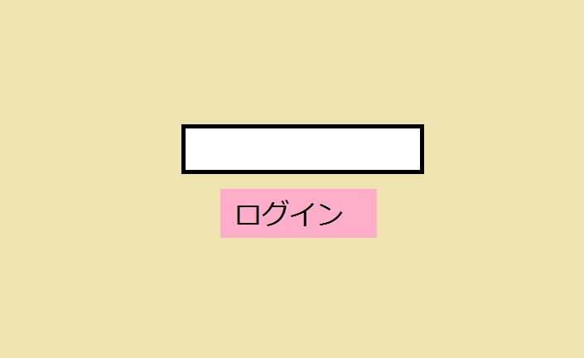

・パスワードはソースに直書き
・パスワードを入力して送信ボタン押下後、
入力パスワードとソース直書きパスワードが一致した場合
→ログインパネルを消す。
→メニューと名簿パネルを表示する

メニュー
メニュー

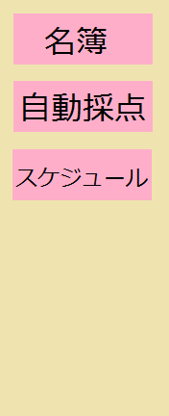
 | ・名簿ボタン | 名簿パネルを表示する
 |  | →名簿管理機能

 | ・自動採点ボタン | 自動採点パネルを表示する
 |  | →自動採点機能

 | ・スケジュール | スケジュールパネルを表示する
 |  | →スケジュール管理機能

名簿管理機能
名簿管理機能

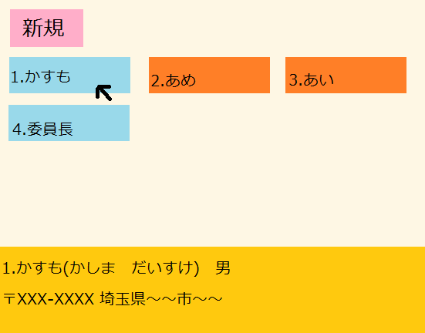
名簿一覧
 | ・新規ボタンを押下時、初期化された状態で名簿登録ウィンドウが表示される

 | ・登録された名簿は、カード状で表示される
 | 表記名は、ふりがなではなくフルネーム
 | (男が青、女がオレンジのカード)

 | ・カードにカーソルを合わせると、名簿登録された詳細情報が表示される

 | ・カードをクリックすると、詳細情報が載った状態で名簿登録ウィンドウが表示される

名簿登録

